TC01
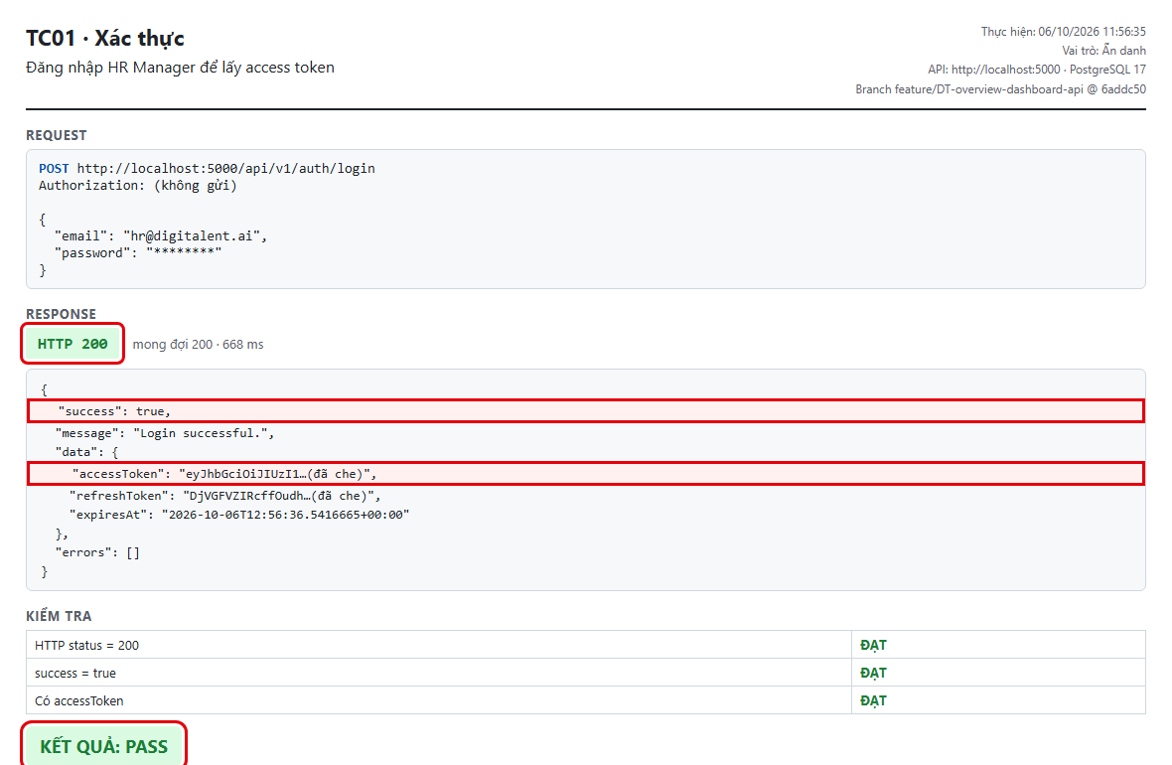
TC01 – Đăng nhập HR Manager để lấy access token
← Quay lại Tổng hợp

TC02
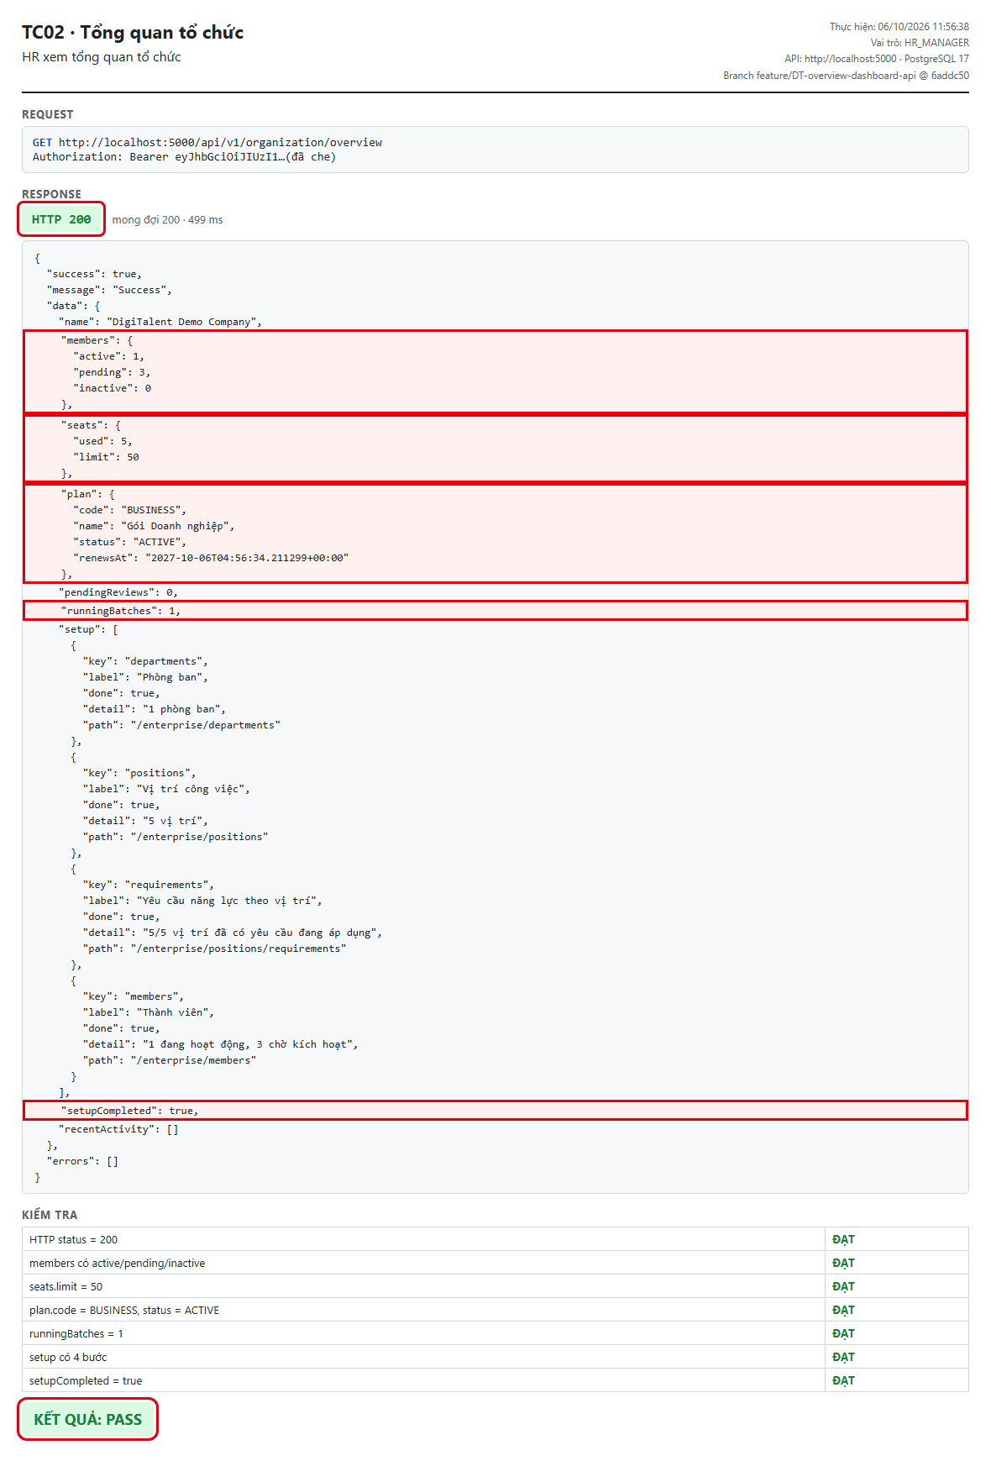
TC02 – HR xem tổng quan tổ chức
← Quay lại Tổng hợp

TC03
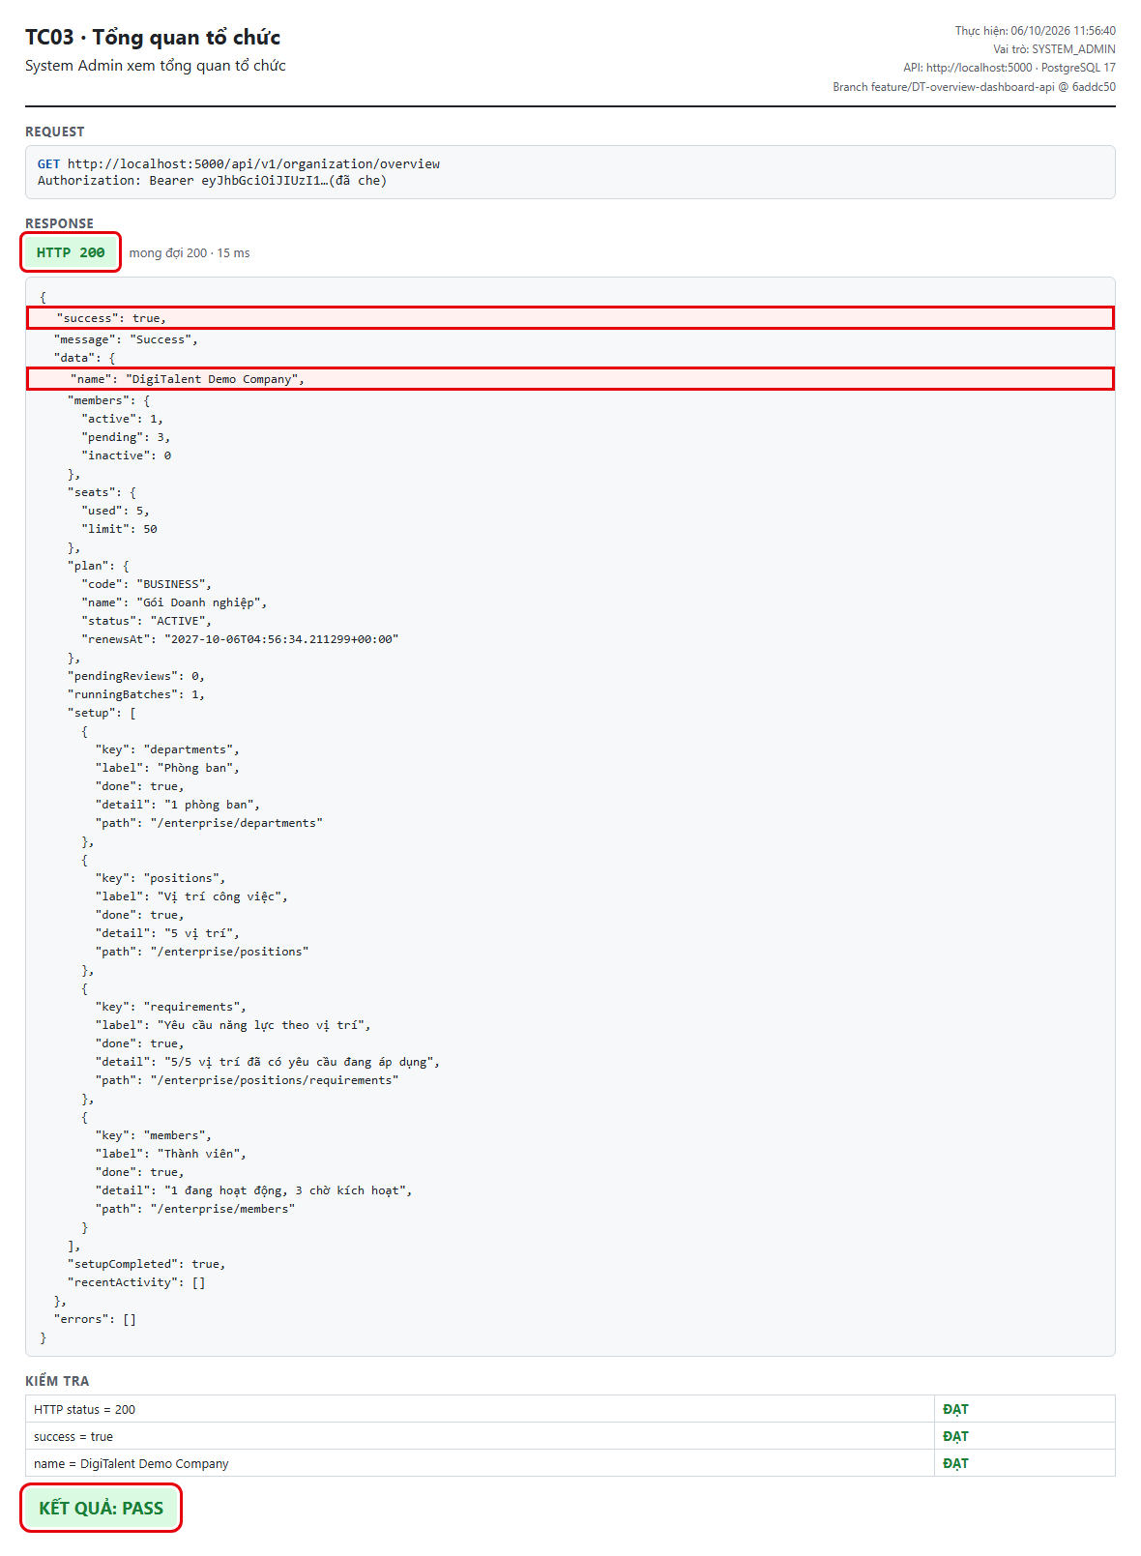
TC03 – System Admin xem tổng quan tổ chức
← Quay lại Tổng hợp

TC04
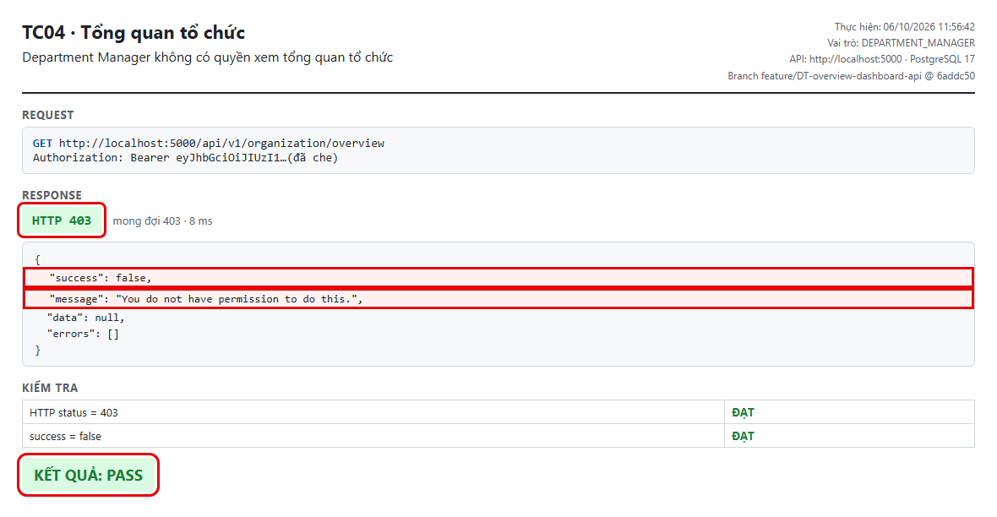
TC04 – Department Manager không có quyền xem tổng quan tổ chức
← Quay lại Tổng hợp

TC05
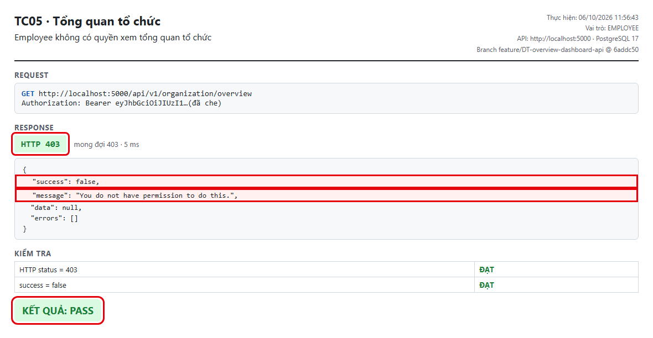
TC05 – Employee không có quyền xem tổng quan tổ chức
← Quay lại Tổng hợp

TC06
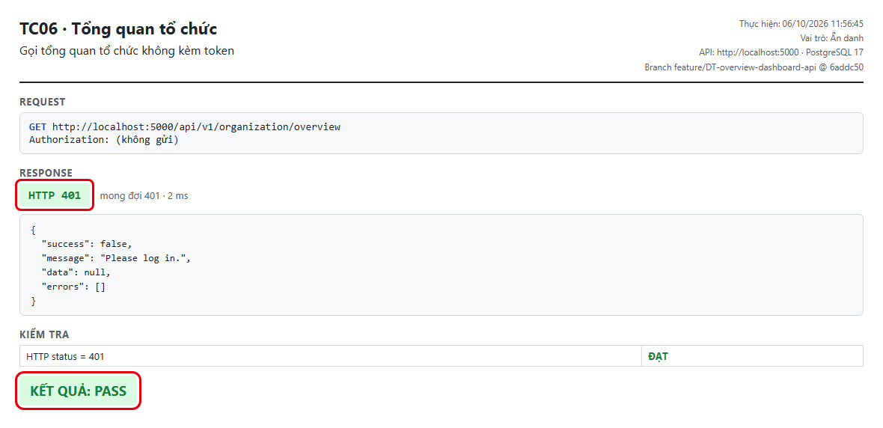
TC06 – Gọi tổng quan tổ chức không kèm token
← Quay lại Tổng hợp

TC07
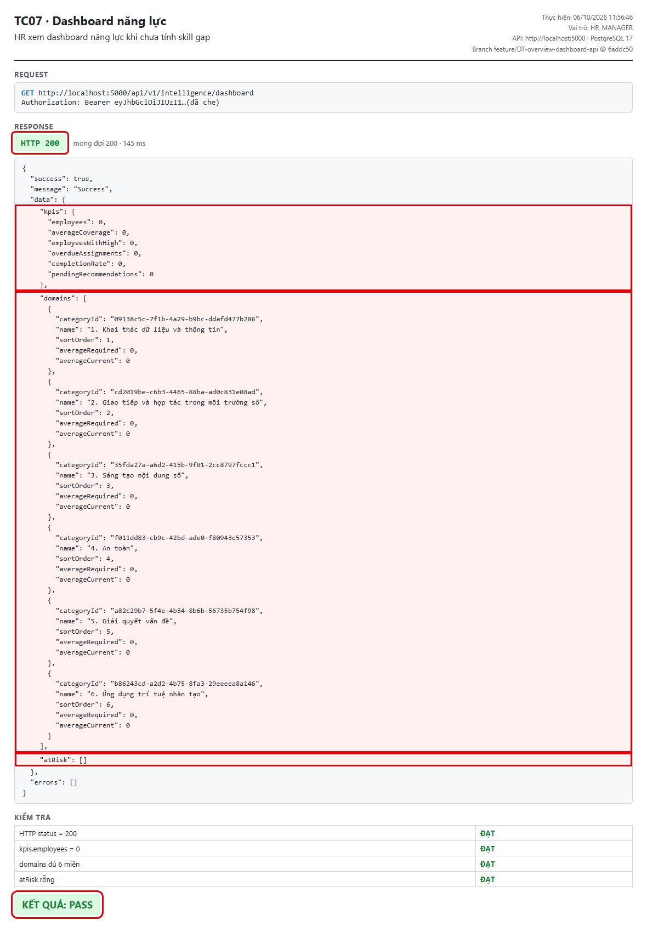
TC07 – HR xem dashboard năng lực khi chưa tính skill gap
← Quay lại Tổng hợp

TC08
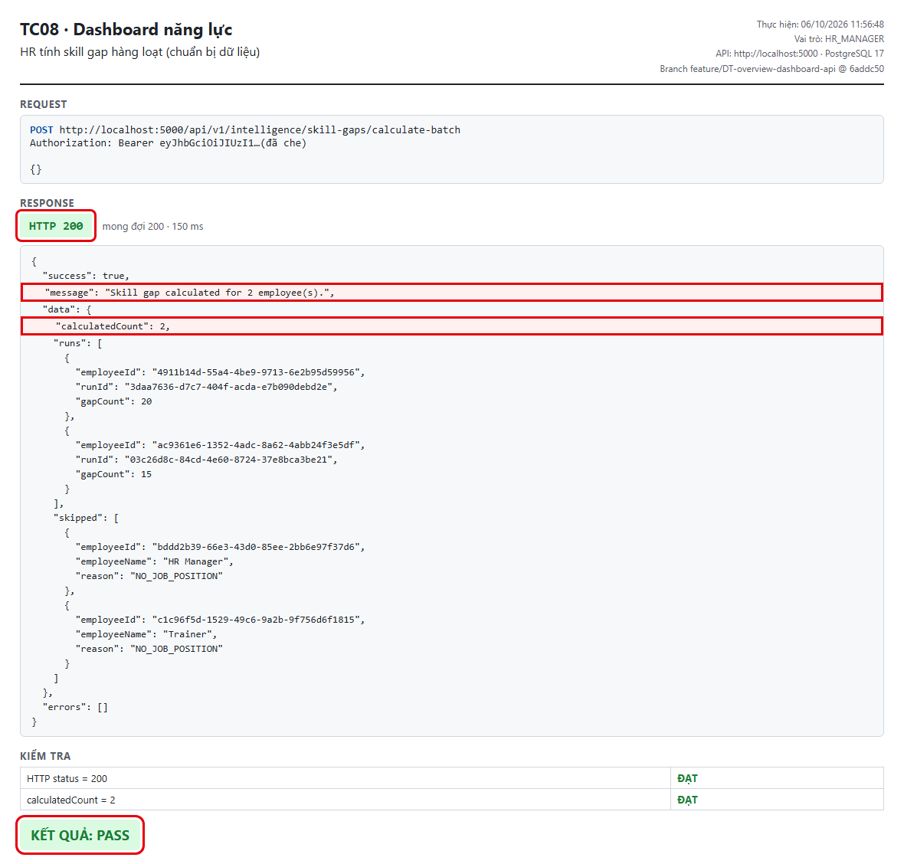
TC08 – HR tính skill gap hàng loạt (chuẩn bị dữ liệu)
← Quay lại Tổng hợp

TC09
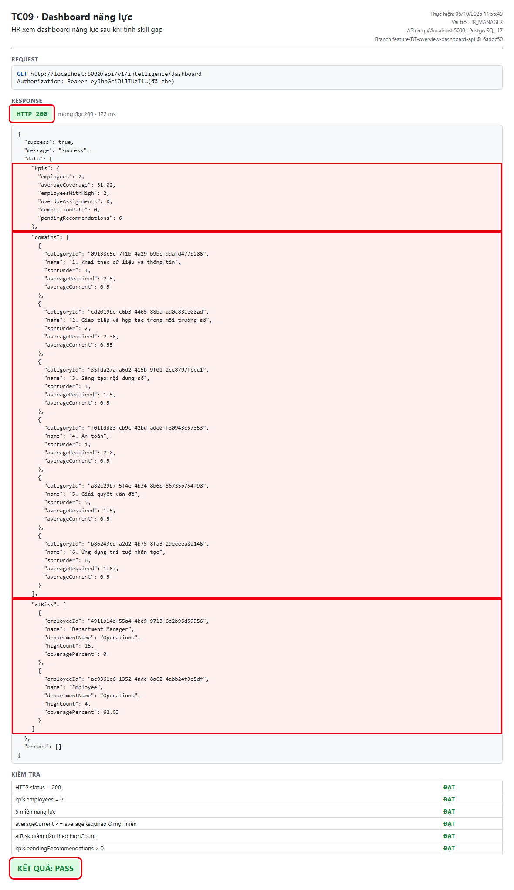
TC09 – HR xem dashboard năng lực sau khi tính skill gap
← Quay lại Tổng hợp

TC10
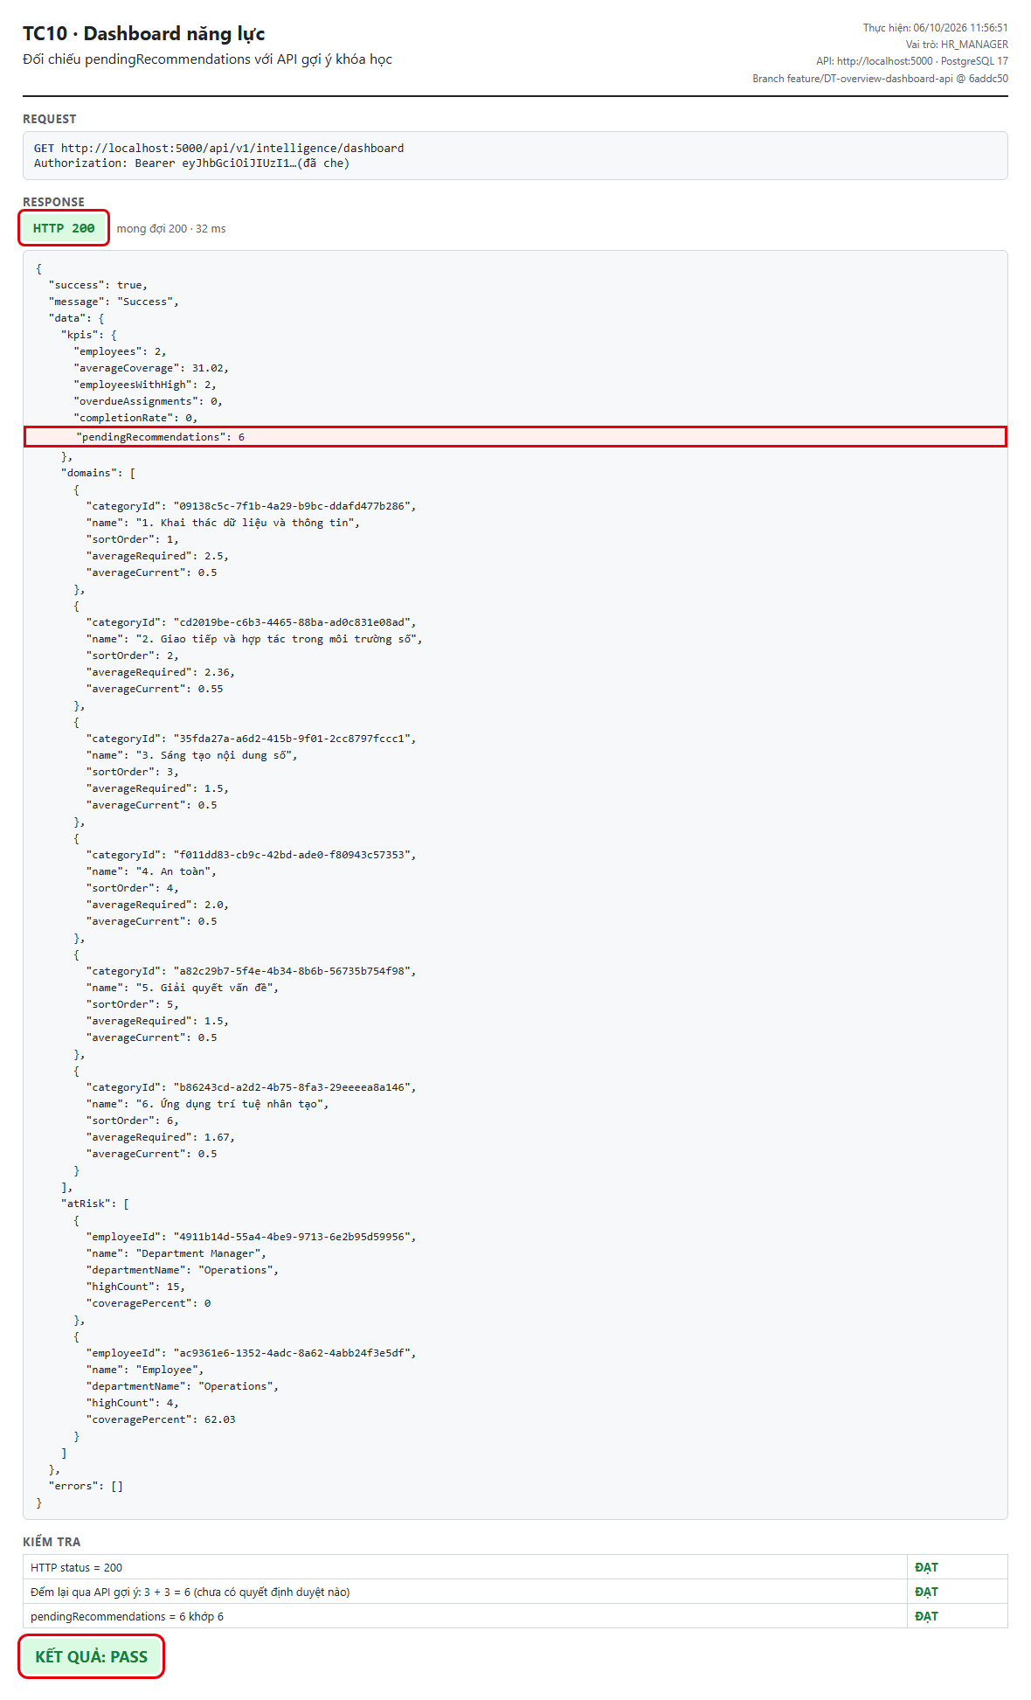
TC10 – Đối chiếu pendingRecommendations với API gợi ý khóa học
← Quay lại Tổng hợp

TC11
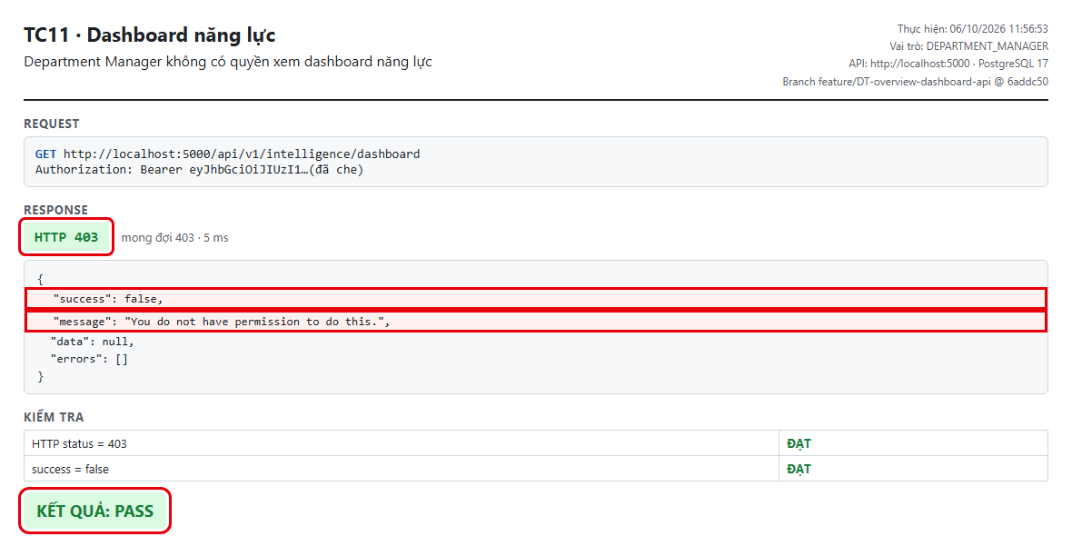
TC11 – Department Manager không có quyền xem dashboard năng lực
← Quay lại Tổng hợp

TC12
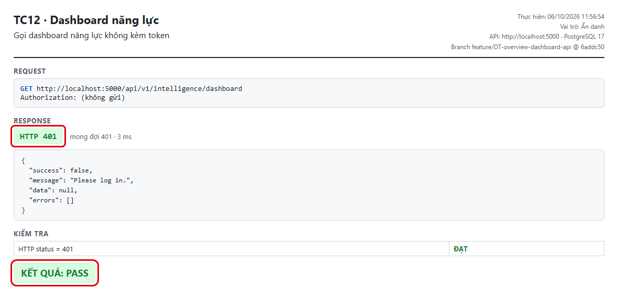
TC12 – Gọi dashboard năng lực không kèm token
← Quay lại Tổng hợp

AUTO01
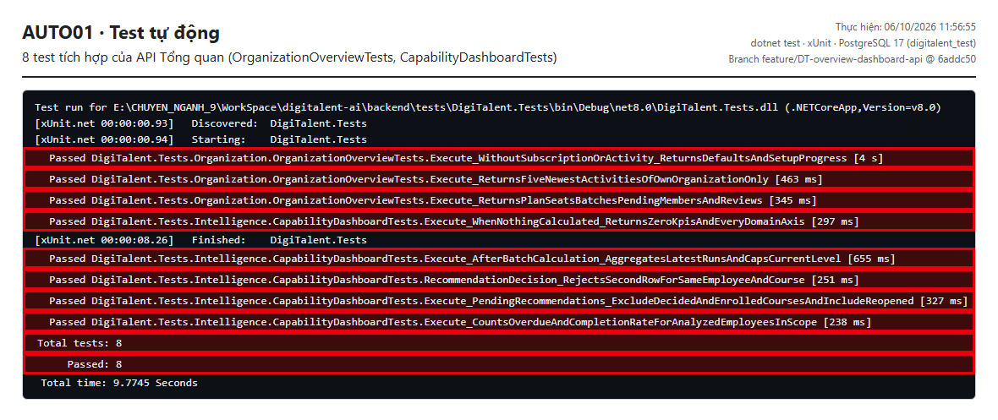
AUTO01 – Kết quả test tự động (dotnet test)
← Quay lại Tổng hợp

